G1 Sektor
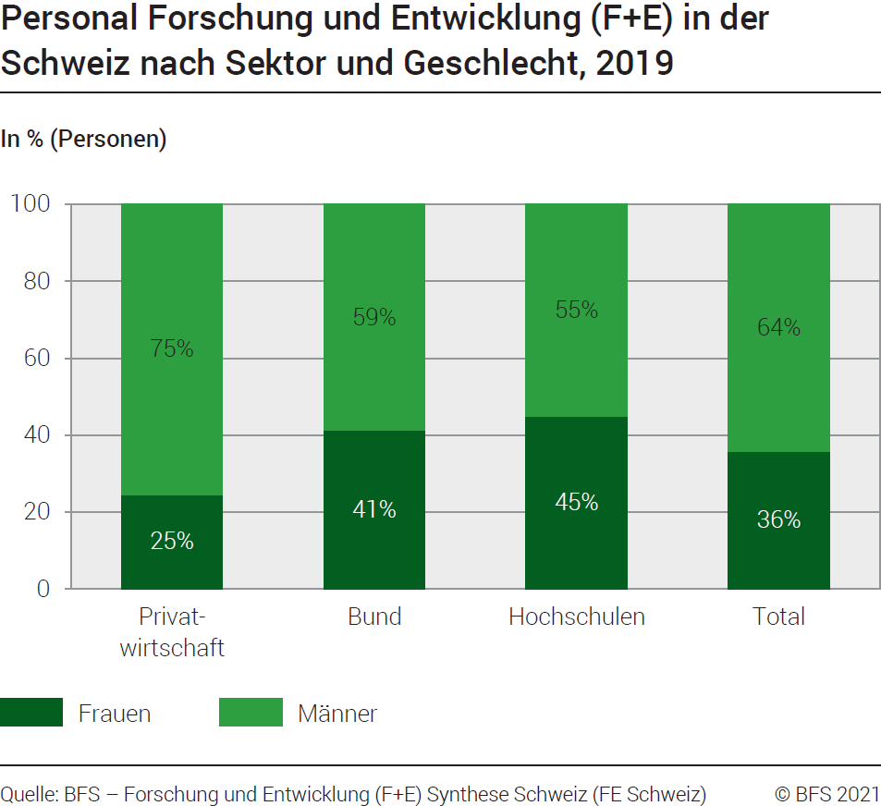
Ind20207_ Frauen und Wissenschaft |  |  |  |  | Zurück zum Index

G1. Personal Forschung+Entwicklung (F+E) in der Schweiz nach Sektor und Geschlecht, 2019
In % (Personen)

In Personen | Privat- wirtschaft | Bund | Hoch schulen | Total Sektoren

Frauen | 14387 | 854 | 32326 | 47567
Männer | 44282 | 1222 | 39534 | 85038
Total | 58669 | 2076 | 71860 | 132605

In % | Privat- wirtschaft | Bund | Hoch schulen | Total Sektoren

Frauen | 25 | 41 | 45 | 36
Männer | 75 | 59 | 55 | 64
Total | 100 | 100 | 100 | 100

Quelle: BFS - Forschung und Entwicklung (F+E) Synthese Schweiz (FE Schweiz)
© BFS

G2 Entwicklung
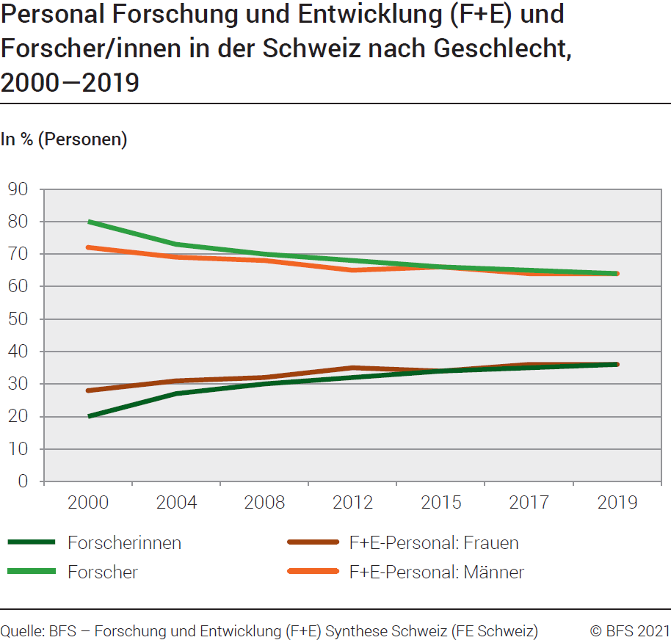
Ind20207_ Frauen und Wissenschaft |  |  |  |  | Zurück zum Index

G2. Personal Forschung+Entwicklung (F+E) und Forscher/innen in der Schweiz nach Geschlecht, 2000-2019
In % (Personen)
 | 1 | 1
Jahr | Forscherinnen | Forscher | F+E-Personal : Frauen | F+E-Personal : Männer
2000 | 20 | 80 | 28 | 72
2004 | 27 | 73 | 31 | 69
2008 | 30 | 70 | 32 | 68
2012 | 32 | 68 | 35 | 65
2015 | 34 | 66 | 34 | 66
2017 | 35 | 65 | 36 | 64
2019 | 36 | 64 | 36 | 64

Quelle: BFS - Forschung und Entwicklung (F+E) Synthese Schweiz (FE Schweiz)
© BFS

G3 Pipeline
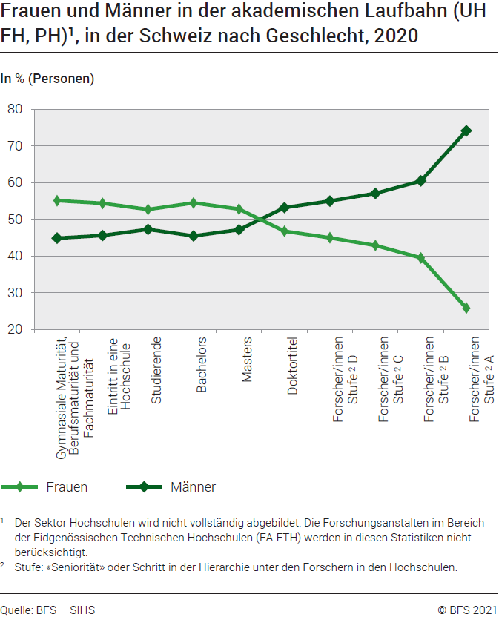
Ind20207_ Frauen und Wissenschaft |  |  |  |  |  |  |  |  | Zurück zum Index

G3. Leaky pipeline
Frauen und Männer in der akademischen Laufbahn (UH, FH, PH)1, in der Schweiz nach Geschlecht, 2020
In % (Personen)

2020 | Gymnasiale Maturität, Berufsmaturität und Fachmaturität | Eintritt in eine Hochschule | Studierende | Bachelors | Masters | Doktortitel | Forscher/ innen, Stufe D | Forscher/ innen, Stufe C | Forscher/ innen, Stufe B | Forscher/ innen, Stufe A
Frauen | 20,215 | 25,741 | 138,732 | 17,755 | 10,350 | 2,070 | 10,493 | 6,206 | 2,530 | 1,566
Männer | 16,469 | 21,598 | 124,477 | 14,825 | 9,249 | 2,354 | 12,819 | 8,256 | 3,873 | 4,489
Total | 36,684 | 47,339 | 263,209 | 32,580 | 19,599 | 4,424 | 23,312 | 14,462 | 6,403 | 6,055

 | Gymnasiale Maturität, Berufsmaturität und Fachmaturität | Eintritt in eine Hochschule | Studierende | Bachelors | Masters | Doktortitel | Forscher/ innen, Stufe2 D | Forscher/ innen, Stufe2 C | Forscher/ innen, Stufe2 B | Forscher/ innen, Stufe2 A
Frauen | 55% | 54% | 53% | 54% | 53% | 47% | 45% | 43% | 40% | 26%
Männer | 45% | 46% | 47% | 46% | 47% | 53% | 55% | 57% | 60% | 74%
Total | 100% | 100% | 100% | 100% | 100% | 100% | 100% | 100% | 100% | 100%

1 Der Sektor Hochschulen wird nicht vollständig abgebildet: Die Forschungsanstalten im Bereich der Eidgenössischen Technischen Hochschulen (FA-ETH) werden in diesen Statistiken nicht berücksichtigt.
2 Stufe: "Seniorität " oder Schritt in der Hierarchie unter den Forschern in den Hochschulen.

Quellen: BFS-SHIS (Datenwürfel der Hochschulen) und Forschung und Entwicklung (F+E) in den Hochschulen (FE Hochschulen), Juni 2021
© BFS

G4 FORD
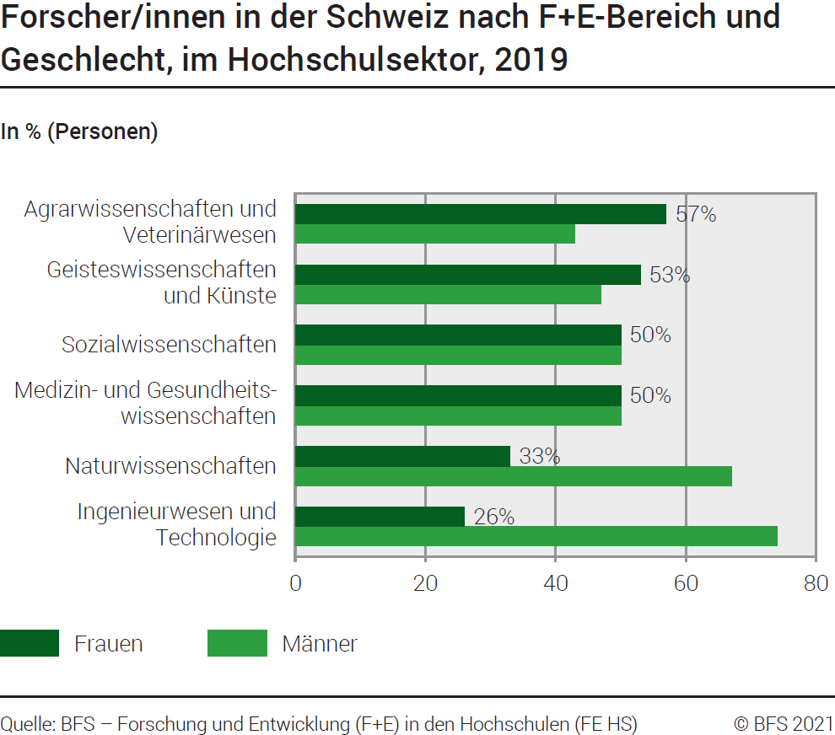
Ind20207_ Frauen und Wissenschaft |  |  | Zurück zum Index

G4. Forscher/innen in der Schweiz nach F+E-Bereich und Geschlecht, im Hochschulsektor, 2019
In % (Personen)

Forscher/innen | Männer | Frauen
Ingenieurwesen und Technologie | 74% | 26%
Naturwissenschaften | 67% | 33%
Medizin- und Gesundheitswissenschaften | 50% | 50%
Sozialwissenschaften | 50% | 50%
Geisteswissenschaften und Künste | 47% | 53%
Agrarwissenschaften und Veterinärwesen | 43% | 57%

Quelle: BFS - Forschung und Entwicklung (F+E) in den Hochschulen (FE Hochschulen)
© BFS

G5 SNF
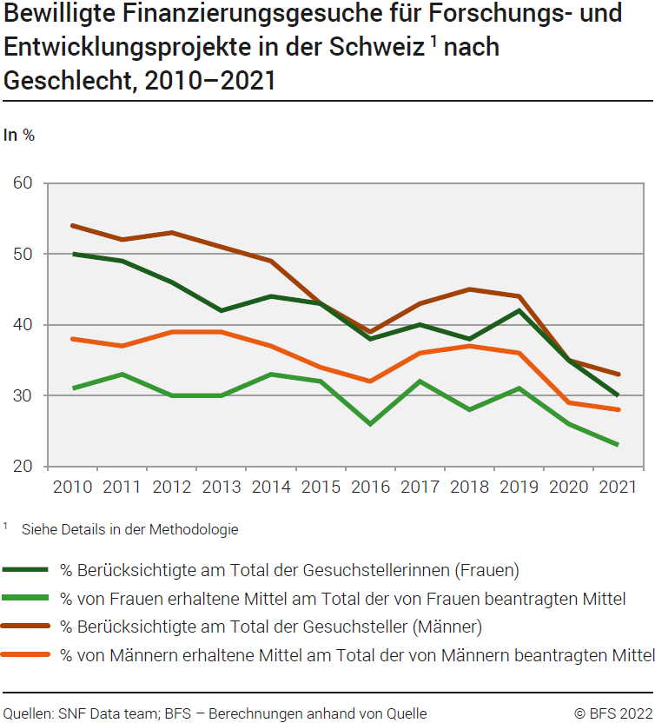
Ind20207_ Frauen und Wissenschaft |  |  |  |  |  |  |  |  |  |  |  | Zurück zum Index

G5. Bewilligte Finanzierungsgesuche für Forschungs- und Entwicklungsprojekte in der Schweiz 1 nach Geschlecht, 2010–2021
In %
Anteil berücksichtigte Gesuchstellerinnen am Total der Gesuchstellerinnen (Frauen), in %
Anteil der von Frauen erhaltenen Mittel am Total der von Frauen beantragten Mittel, in %
Anteil berücksichtigte Gesuchsteller am Total der Gesuchsteller (Männer), in %
Anteil der von Männern erhaltenen Mittel am Total der von Männern beantragten Mittel, in %

 | 2021 | 2020 | 2019 | 2018 | 2017 | 2016 | 2015 | 2014 | 2013 | 2012 | 2011 | 2010
% Berücksichtigte am Total der Gesuchstellerinnen (Frauen) | 30% | 35% | 42% | 38% | 40% | 38% | 43% | 44% | 42% | 46% | 49% | 50%
% von Frauen erhaltene Mittel am Total der von Frauen beantragten Mittel | 23% | 26% | 31% | 28% | 32% | 26% | 32% | 33% | 30% | 30% | 33% | 31%
% Berücksichtigte am Total der Gesuchsteller (Männer) | 33% | 35% | 44% | 45% | 43% | 39% | 43% | 49% | 51% | 53% | 52% | 54%
% von Männern erhaltene Mittel am Total der von Männern beantragten Mittel | 28% | 29% | 36% | 37% | 36% | 32% | 34% | 37% | 39% | 39% | 37% | 38%
1 Siehe Details in der Methodologie
Quelle: SNF-Data Team – BFS: Berechnungen anhand von Quellen
© BFS

G6 Int.Vergleich
Ind20207_ Frauen und Wissenschaft |  | Zurück zum Index

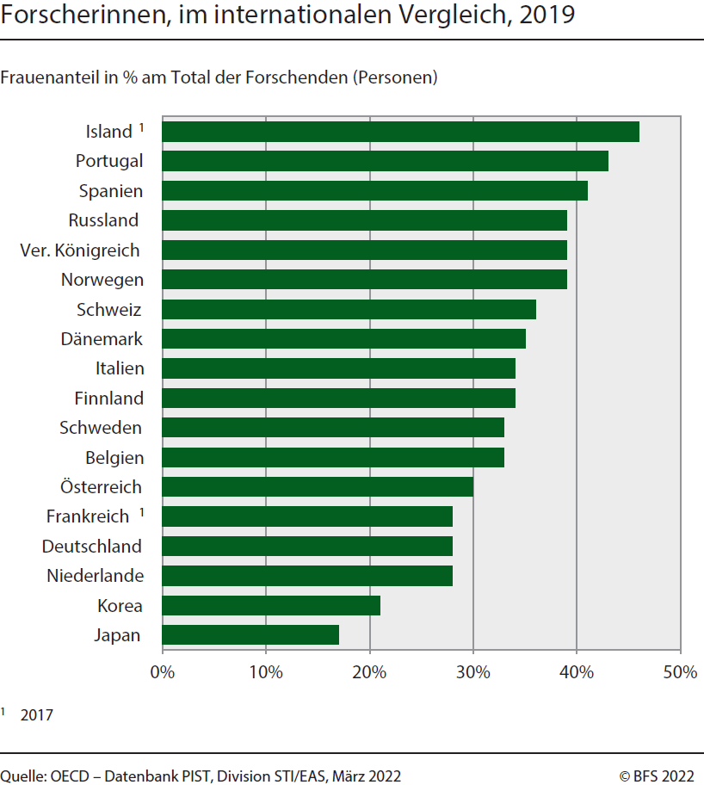
G6. Forscherinnen, im internationalen Vergleich, 2019
Frauenanteil in % am Total der Forschenden (Personen)

2019 | Frauen
Japan | 17
Korea | 21
Niederlande | 28
Deutschland | 28
Frankreich 1 | 28
Österreich | 30
Belgien | 33
Schweden | 33
Finnland | 34
Italien | 34
Dänemark | 35
Schweiz | 36
Norwegen | 39
Ver. Königreich | 39
Russland | 39
Spanien | 41
Portugal | 43
Island 1 | 46

1 2017

Quelle: OECD – MSTI-Datenbank, Abteilung STI / EAS, Paris, März 2022
© BFS

